read commit
Registro de Operaciones |  |  | Explicacion
Sesion 1 | Tiempo | Sesion 2 | sesion 1 | Sesion 2

SET TRANSACTION ISOLATION LEVEL READ COMMITED; | t1 |  | La cuenta 1 sera la 141 y la cuenta 2 sera la 122. En este paso se pone el nivel de aislamiento
UPDATE CUENTAS SET saldo = saldo + 1000000 WHERE id = 141; | t2 |  | Se actualiza una de las filas de la tabla CUENTAS, para cambiar el saldo de la primer cuenta y agregarle un millon
INSERT INTO Operaciones_Cuentas (id, tipo_operacion, fecha, cuenta_salida, monto_operacion, cliente, punto_atencion, cuenta_llegada) VALUES (79, 'Consignacion', '25/04/24', 122, 1000000, 19, 67, 141); | t3 |  | Se inserta una fila en la tabla de Operaciones_Cuentas para hacer el registro de la operacion que se acaba de hacer del millon de pesos. Esto agregando todos los valores necesarios para la fila
UPDATE CUENTAS SET saldo = saldo - 50000 WHERE id = 122; | t4 | SET TRANSACTION ISOLATION LEVEL READ COMMITED; | En esta operacion se hace la actualizacion de le la tabla CUENTAS de las filas con id 122 y se les resta 50000 como representacion de un retiro | Se establece el nivel de aislamiento de la sesion 2
INSERT INTO Operaciones_Cuentas (id, tipo_operacion, fecha, cuenta_salida, monto_operacion, cliente, punto_atencion, cuenta_llegada) VALUES (80, 'Retiro', '25/04/24', 122, 50000, 19, 67, 100); | t5 |  | Se inserta una fila en la tabla de Operaciones_Cuentas para hacer el registro de la operacion que se acaba de hacer de 50000 pesos. Esto agregando todos los valores necesarios para la fila y sobre todo nombrando el tipo como retiro
 | t6 | UPDATE CUENTAS SET saldo = saldo - 30000 WHERE id = 141; |  | 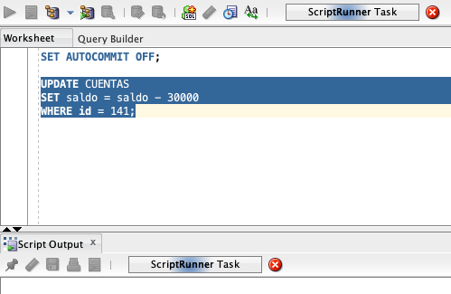 En este caso vemos que la aplicacion se queda pensando porque presenta un conflicto con el acceso de los datos. Esta operacion esta tratando de editar una de las tablas que ya se edito anteriormente y esta no puede ver lo que se hizo porque aun no se ha hecho commit. En este caso se estaria haciendo una lectura sucia.
COMMIT; | t7 |  | Se realiza commit de los cambios hechos
 | t8 | INSERT INTO Operaciones_Cuentas (id, tipo_operacion, fecha, cuenta_salida, monto_operacion, cliente, punto_atencion, cuenta_llegada) VALUES (81, 'Retiro', '25/04/24', 141, 30000, 19, 67, 100); |  | Se hace la insercion de una fila para poner el registro de la transaccion anterior en esta sesion , pero que no se pudo hacer por la lectura sucia. Sin embargo, esta ya se hace correctamente porque se hizo commit en la otra sesion por ende la sesion 2 ya puede acceder a los cambios de la sesion 1
 | t9 | UPDATE CUENTAS SET saldo = saldo + 5000 WHERE id = 122; |  | Se hace update de la tabla CUENTAS para modificar el saldo de todas las filas que tengan id 122. En este caso, se modifica el saldo sumando 5000 simulando una consignacion
 | t10 | INSERT INTO Operaciones_Cuentas (id, tipo_operacion, fecha, cuenta_salida, monto_operacion, cliente, punto_atencion, cuenta_llegada) VALUES (82, 'Consignacion', '25/04/24', 100, 5000, 19, 67, 122); |  | Se agrega una fila con la informacion de la operacion que se hizo antes la cual fue una consignacion.
SELECT saldo FROM CUENTAS WHERE id = 141; SELECT saldo FROM CUENTAS WHERE id = 122; | t11 |  | 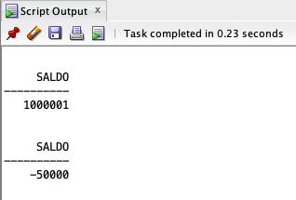 En este caso se hace un SELECT para leer los valores que hay en los saldos de las cuentas 1 y 2. En este caso, se hace la consulta correctamente pero sucede el problema de lectura doble porque en realidad no se estan los datos "actuales" porque en la sesion 2 no se ha hecho commit. Por ende, se muestran valores pero que no toman en cuenta updates ya realizados.
 | t12 | COMMIT; |  | Se realiza el commit de los cambios realizados en la sesion 2
SELECT saldo FROM CUENTAS WHERE id = 141; SELECT saldo FROM CUENTAS WHERE id = 122; | t13 | SELECT saldo FROM CUENTAS WHERE id = 141; SELECT saldo FROM CUENTAS WHERE id = 122; | 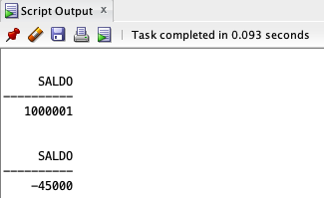 Aqui podemos ver que se hace una consulta de los datos de las dos cuentas existentes. Aqui se puede terminar de ver el problema de lectura doble ya que se hizo una consulta anteriormente y ahora se ve un dato totalmente diferente. | 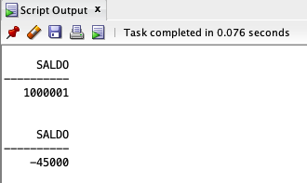

Serializable
Registro de Operaciones |  |  | Explicacion
Sesion 1 | Tiempo | Sesion 2 | sesion 1 | Sesion 2
 |  |  |  |  | Cuentas iniciales
SET TRANSACTION ISOLATION LEVEL SERIALIZABLE; | t1 |  | La cuenta 1 sera la 141 y la cuenta 2 sera la 122. En este paso se pone el nivel de aislamiento
UPDATE CUENTAS SET saldo = saldo + 1000000 WHERE id = 141; | t2 |  | Se actualiza una de las filas de la tabla CUENTAS, para cambiar el saldo de la primer cuenta y agregarle un millon |  | Operaciones cuentas iniciales
INSERT INTO Operaciones_Cuentas (id, tipo_operacion, fecha, cuenta_salida, monto_operacion, cliente, punto_atencion, cuenta_llegada) VALUES (83, 'Consignacion', '25/04/24', 122, 1000000, 19, 67, 141); | t3 |  | Se inserta una fila en la tabla de Operaciones_Cuentas para hacer el registro de la operacion que se acaba de hacer del millon de pesos. Esto agregando todos los valores necesarios para la fila
UPDATE CUENTAS SET saldo = saldo - 50000 WHERE id = 122; | t4 | SET TRANSACTION ISOLATION LEVEL SERIALIZABLE; | En esta operacion se hace la actualizacion de le la tabla CUENTAS de las filas con id 122 y se les resta 50000 como representacion de un retiro | Se establece el nivel de aislamiento de la sesion 2
INSERT INTO Operaciones_Cuentas (id, tipo_operacion, fecha, cuenta_salida, monto_operacion, cliente, punto_atencion, cuenta_llegada) VALUES (84, 'Retiro', '25/04/24', 122, 50000, 19, 67, 100); | t5 |  | Se inserta una fila en la tabla de Operaciones_Cuentas para hacer el registro de la operacion que se acaba de hacer de 50000 pesos. Esto agregando todos los valores necesarios para la fila y sobre todo nombrando el tipo como retiro |  |  | SET AUTOCOMMIT OFF; SET TRANSACTION ISOLATION LEVEL SERIALIZABLE; UPDATE CUENTAS SET saldo = saldo + 1000000 WHERE id = 141; INSERT INTO Operaciones_Cuentas (id, tipo_operacion, fecha, cuenta_salida, monto_operacion, cliente, punto_atencion, cuenta_llegada) VALUES (83, 'Consignacion', '25/04/24', 122, 1000000, 19, 67, 141); UPDATE CUENTAS SET saldo = saldo - 50000 WHERE id = 122; INSERT INTO Operaciones_Cuentas (id, tipo_operacion, fecha, cuenta_salida, monto_operacion, cliente, punto_atencion, cuenta_llegada) VALUES (84, 'Retiro', '25/04/24', 122, 50000, 19, 67, 100); COMMIT; SELECT saldo FROM CUENTAS WHERE id = 141; SELECT saldo FROM CUENTAS WHERE id = 122; SELECT saldo FROM CUENTAS WHERE id = 141; SELECT saldo FROM CUENTAS WHERE id = 122; SESION 2 SET TRANSACTION ISOLATION LEVEL SERIALIZABLE; UPDATE CUENTAS SET saldo = saldo - 30000 WHERE id = 141; INSERT INTO Operaciones_Cuentas (id, tipo_operacion, fecha, cuenta_salida, monto_operacion, cliente, punto_atencion, cuenta_llegada) VALUES (85, 'Retiro', '25/04/24', 141, 30000, 19, 67, 100); UPDATE CUENTAS SET saldo = saldo + 5000 WHERE id = 122; INSERT INTO Operaciones_Cuentas (id, tipo_operacion, fecha, cuenta_salida, monto_operacion, cliente, punto_atencion, cuenta_llegada) VALUES (86, 'Consignacion', '25/04/24', 100, 5000, 19, 67, 122); COMMIT; SELECT saldo FROM CUENTAS WHERE id = 141; SELECT saldo FROM CUENTAS WHERE id = 122;
 | t6 | UPDATE CUENTAS SET saldo = saldo - 30000 WHERE id = 141; |  | 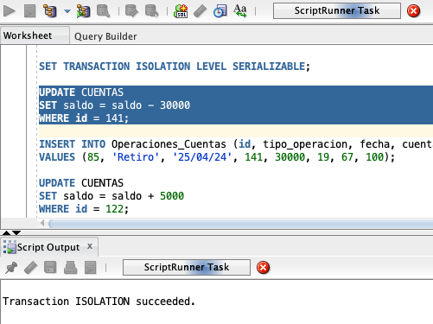 En este caso vemos que la aplicacion se queda pensando porque presenta un conflicto con el acceso de los datos. Esta operacion esta tratando de editar una de las tablas que ya se edito anteriormente y esta no puede ver lo que se hizo porque aun no se ha hecho commit. En este caso se estaria haciendo una lectura sucia.
COMMIT; | t7 |  | Se realiza commit de los cambios hechos
 | t8 | INSERT INTO Operaciones_Cuentas (id, tipo_operacion, fecha, cuenta_salida, monto_operacion, cliente, punto_atencion, cuenta_llegada) VALUES (85, 'Retiro', '25/04/24', 141, 30000, 19, 67, 100); |  | Se hace la insercion de una fila para poner el registro de la transaccion anterior en esta sesion , pero que no se pudo hacer por la lectura sucia. Sin embargo, esta ya se hace correctamente porque se hizo commit en la otra sesion por ende la sesion 2 ya puede acceder a los cambios de la sesion 1
 | t9 | UPDATE CUENTAS SET saldo = saldo + 5000 WHERE id = 122; |  | 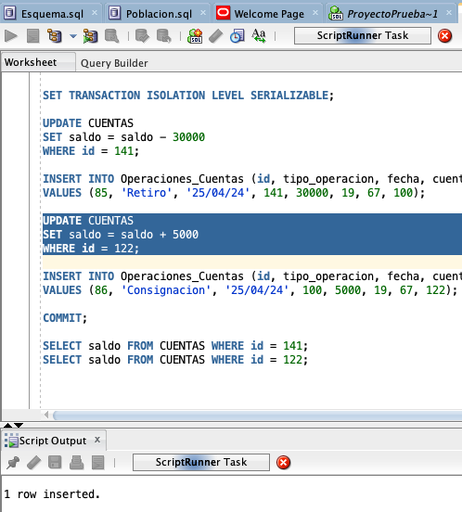 En este caso, se trato de hacer la actualizacion de la tabla cuentas de las filas con id 122 para agregar al saldo 5000. Sin embargo, la transaccion nunca logra terminar porque hay un candado de escritura.
 | t10 | INSERT INTO Operaciones_Cuentas (id, tipo_operacion, fecha, cuenta_salida, monto_operacion, cliente, punto_atencion, cuenta_llegada) VALUES (86, 'Consignacion', '25/04/24', 100, 5000, 19, 67, 122); |  | Se agrega una fila con la informacion de la operacion que se hizo antes la cual fue una consignacion.
SELECT saldo FROM CUENTAS WHERE id = 141; SELECT saldo FROM CUENTAS WHERE id = 122; | t11 |  | En este caso se hace un SELECT para leer los valores que hay en los saldos de las cuentas 1 y 2. En este caso, se hace la consulta correctamente pero sucede el problema de lectura doble porque en realidad no se estan los datos "actuales" porque en la sesion 2 no se ha hecho commit. Por ende, se muestran valores pero que no toman en cuenta updates ya realizados.
 | t12 | COMMIT; |  | Se realiza el commit de los cambios realizados en la sesion 2
SELECT saldo FROM CUENTAS WHERE id = 141; SELECT saldo FROM CUENTAS WHERE id = 122; | t13 | SELECT saldo FROM CUENTAS WHERE id = 141; SELECT saldo FROM CUENTAS WHERE id = 122; | 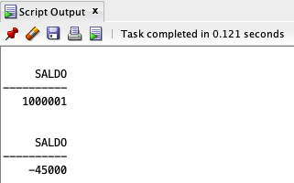 Aqui podemos ver que se hace una consulta de los datos de las dos cuentas existentes. Aqui se puede terminar de ver el problema de lectura doble ya que se hizo una consulta anteriormente y ahora se ve un dato totalmente diferente.

